Sheet1
PHA LED VỎ GHI MỚI - TRẮNG / VÀNG
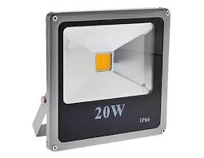 | 10 W ( 12 x 13 x 4 ) | VỎ SƠN GHI MỚI | 80,000 ₫ | IP65 , IP66 Chống Nước BH 1 năm
 | 20 W ( 9 x 8 x 4 ) |  | 120,000 ₫
 | 30 W (23 x 22 x 5 ) |  | 150,000 ₫
 | 50 W ( 29 x 28 x 7 ) |  | 225,000 ₫
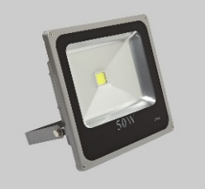
XANH LÁ - XANH BIỂN - ĐỎ
 | 10 W ( 12 x 13 x 4 ) | VỎ SƠN GHI ĐẾ | 105,000 ₫ | IP65 , IP66 Chống Nước BH 1 năm
 | 20 W ( 9 x 8 x 4 ) |  | 150,000 ₫
 | 30 W (23 x 22 x 5 ) |  | 210,000 ₫
 | 50 W ( 29 x 28 x 7 ) |  | 285,000 ₫
7 MÀU - CÓ ĐIỀU KHIỂN
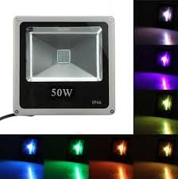 | 10 W ( 12 x 13 x 4 ) | VỎ SƠN GHI MỚI | 175,000 ₫ | IP65 , IP66 Chống Nước BH 1 năm
 | 20 W ( 9 x 8 x 4 ) |  | 260,000 ₫
 | 30 W (23 x 22 x 5 ) |  | 355,000 ₫
 | 50 W ( 29 x 28 x 7 ) |  | 395,000 ₫

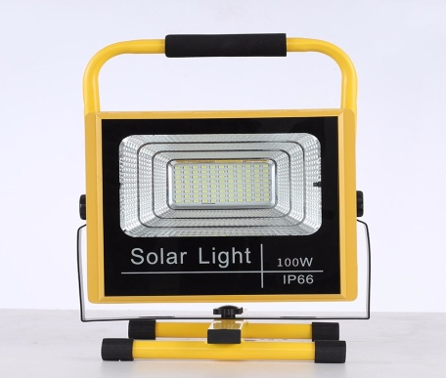
PHA LED VỎ GHI DÀY
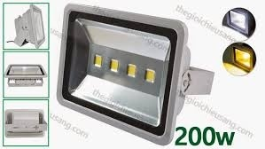 | 10 W ( 12 x 9 x 7 ) | 1 mắt led | 70,000 ₫ | Chống Nước Điện 220V BH 1 năm\
 | 20 W ( 18 x 14 x 8 ) |  | 120,000 ₫
 | 30 W ( 23 x 18 x 8 ) |  | 140,000 ₫
 | 50 W ( 28 x 23 x 8 ) |  | 210,000 ₫
 | 100W ( 28 x 36 x 5 ) | 2 mắt led | 385,000 ₫
 | 150W ( 42 x 32 x 12 ) | 3 mắt led | 580,000 ₫
 | 200 W ( 42 x 32 x 12 ) | 4 mắt led | 555,000 ₫ |  | Đèn pha Led tích điện 60w =735k
XANH LÁ - XANH BIỂN - ĐỎ |  |  |  |  | 100w=950k
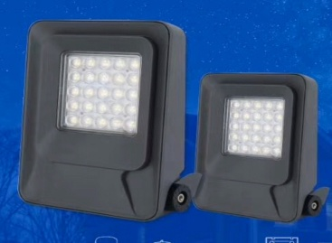
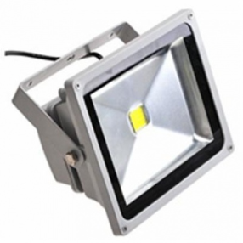 | 10 W ( 12 x 9 x 7 ) | VỎ SƠN GHI MỚI | 100,000 ₫ | Chống Nước Điện 220V BH 1 năm
 | 20 W ( 18 x 14 x 8 ) |  | 140,000 ₫
 | 30 W ( 23 x 18 x 8 ) |  | 185,000 ₫
 | 50 W ( 28 x 23 x 8 ) |  | 265,000 ₫
 | 100W ( 28 x 36 x 5 ) |  | 440,000 ₫ |  | 50w=370k
 | 150W ( 42 x 32 x 12 ) |  | 640,000 ₫ |  | 100w= 620k
 | 200 W ( 42 x 32 x 12 ) |  | 685,000 ₫
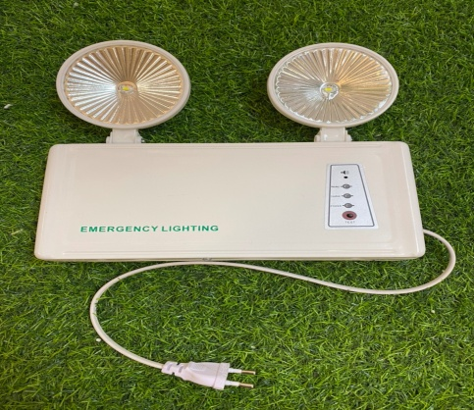
 | PHA LED AF THỦ ĐÔ
 |  | TRẮNG | 7 MÀU
 | 50 W | 260,000 ₫ | 440,000 ₫
 | 100 W | 400,000 ₫ | 580,000 ₫
 | 200 W | 700,000 ₫
PHA LED VỎ ĐEN CAO CẤP |  |  |  |  | ĐÈN SỰ CỐ 3w Giá 120K
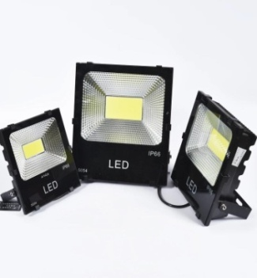 | 50 W |  | 240,000 ₫
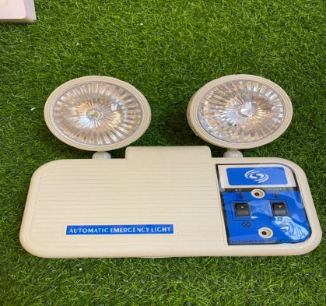
 | 100 W |  | 390,000 ₫
 | 150 W |  | 580,000 ₫
 | 200 W |  | 690,000 ₫
PHA LED LOẠI ĐẸP ĐỦ CÔNG SUẤT ( W )
HÌNH ẢNH | CÔNG SUẤT | Trắng vàng | ĐƠN GIÁ | Chống Nước Điện 220V
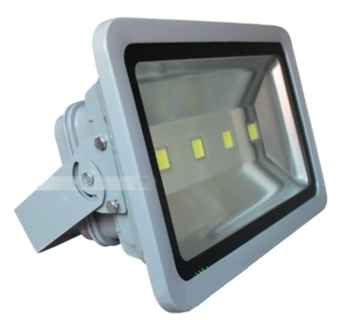 | 10 W ( 12 x 9 x 7 ) |  | 100,000 ₫ |  | ĐÈN SỰ CỐ LOẠI CAO CẤP GIÁ 400K
 | 20 W ( 18 x 14 x 8 ) |  | 200,000 ₫
 | 30 W ( 23 x 18 x 8 ) |  | 260,000 ₫
 | 50 W ( 28 x 23 x 8 ) |  | 360,000 ₫
 | 100 W ( 28 x 36 x 8 ) |  | 700,000 ₫
 | 150W ( 42 x 32 x 17 ) |  | 960,000 ₫
 | 200 W ( 42 x 32 x 17 ) |  | 1,220,000 ₫
 | 300 W ( 55 x 32 x 18 ) |  | 2,120,000 ₫
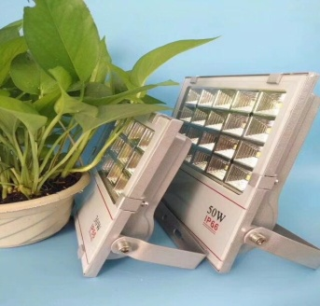 | PHALED VỎ GHI CAO CẤP | GIÁ
 | 30w | 330,000
 | 50W | 470,000
 | 100W | 645,000
 | CHÓA LED NGOÀI TRỜI 50W Ø 350
 |  | LED SAMSUNG Electronics |  | BH 1 năm
 |  |  |  | 270,000đ

